상품제안서
타이틀리스트 PRO V1 3구 높이조절티세트 | 상품코드: S46271

 |  |  |  |  |  |  | 02-713-8555 | www.synergygift.co.kr
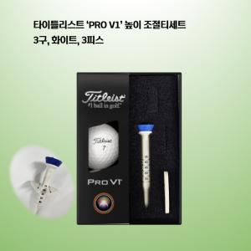

【상세/제작정보】

【인쇄/포장옵션】 | 볼 컬러인쇄 / 포장지포장

【공급단가】 | 수량 | 20~ | 100~ | 300~ | 500~ | 1,000~
*VAT별도 | 단가 | 24,370원 | 23,790원 | 22,810원 | 22,230원 | 21,640원

【상품 URL】 | https://www.synergygift.co.kr:443/src/goods_detail.php?gdno=46271

